Métricas
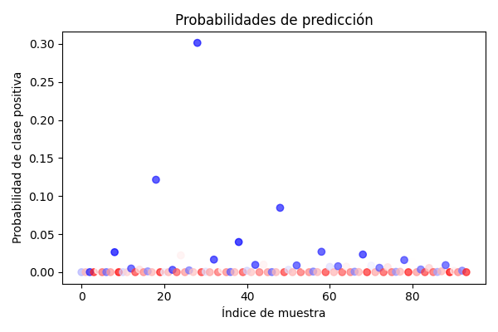
Métrica | Valor
Accuracy (Precisión Global) | 0.46808510638
Precision (Precisión en Casos Positivos) | 0.38477710233
Recall (Sensibilidad o Tasa de Detección) | 0.46808510638
F1 Score (Equilibrio entre Precisión y Detección) | 0.39672977446

Matriz de Confusión
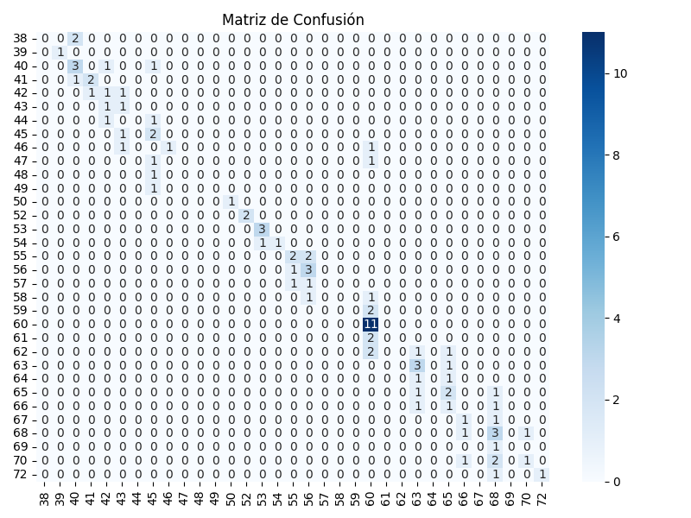
 | Pred 38 | Pred 39 | Pred 40 | Pred 41 | Pred 42 | Pred 43 | Pred 44 | Pred 45 | Pred 46 | Pred 47 | Pred 48 | Pred 49 | Pred 50 | Pred 52 | Pred 53 | Pred 54 | Pred 55 | Pred 56 | Pred 57 | Pred 58 | Pred 59 | Pred 60 | Pred 61 | Pred 62 | Pred 63 | Pred 64 | Pred 65 | Pred 66 | Pred 67 | Pred 68 | Pred 69 | Pred 70 | Pred 72
Real 38 | 0 | 0 | 2 | 0 | 0 | 0 | 0 | 0 | 0 | 0 | 0 | 0 | 0 | 0 | 0 | 0 | 0 | 0 | 0 | 0 | 0 | 0 | 0 | 0 | 0 | 0 | 0 | 0 | 0 | 0 | 0 | 0 | 0
Real 39 | 0 | 1 | 0 | 0 | 0 | 0 | 0 | 0 | 0 | 0 | 0 | 0 | 0 | 0 | 0 | 0 | 0 | 0 | 0 | 0 | 0 | 0 | 0 | 0 | 0 | 0 | 0 | 0 | 0 | 0 | 0 | 0 | 0
Real 40 | 0 | 0 | 3 | 0 | 1 | 0 | 0 | 1 | 0 | 0 | 0 | 0 | 0 | 0 | 0 | 0 | 0 | 0 | 0 | 0 | 0 | 0 | 0 | 0 | 0 | 0 | 0 | 0 | 0 | 0 | 0 | 0 | 0
Real 41 | 0 | 0 | 1 | 2 | 0 | 0 | 0 | 0 | 0 | 0 | 0 | 0 | 0 | 0 | 0 | 0 | 0 | 0 | 0 | 0 | 0 | 0 | 0 | 0 | 0 | 0 | 0 | 0 | 0 | 0 | 0 | 0 | 0
Real 42 | 0 | 0 | 0 | 1 | 1 | 1 | 0 | 0 | 0 | 0 | 0 | 0 | 0 | 0 | 0 | 0 | 0 | 0 | 0 | 0 | 0 | 0 | 0 | 0 | 0 | 0 | 0 | 0 | 0 | 0 | 0 | 0 | 0
Real 43 | 0 | 0 | 0 | 0 | 1 | 1 | 0 | 0 | 0 | 0 | 0 | 0 | 0 | 0 | 0 | 0 | 0 | 0 | 0 | 0 | 0 | 0 | 0 | 0 | 0 | 0 | 0 | 0 | 0 | 0 | 0 | 0 | 0
Real 44 | 0 | 0 | 0 | 0 | 1 | 0 | 0 | 1 | 0 | 0 | 0 | 0 | 0 | 0 | 0 | 0 | 0 | 0 | 0 | 0 | 0 | 0 | 0 | 0 | 0 | 0 | 0 | 0 | 0 | 0 | 0 | 0 | 0
Real 45 | 0 | 0 | 0 | 0 | 0 | 1 | 0 | 2 | 0 | 0 | 0 | 0 | 0 | 0 | 0 | 0 | 0 | 0 | 0 | 0 | 0 | 0 | 0 | 0 | 0 | 0 | 0 | 0 | 0 | 0 | 0 | 0 | 0
Real 46 | 0 | 0 | 0 | 0 | 0 | 1 | 0 | 0 | 1 | 0 | 0 | 0 | 0 | 0 | 0 | 0 | 0 | 0 | 0 | 0 | 0 | 1 | 0 | 0 | 0 | 0 | 0 | 0 | 0 | 0 | 0 | 0 | 0
Real 47 | 0 | 0 | 0 | 0 | 0 | 0 | 0 | 1 | 0 | 0 | 0 | 0 | 0 | 0 | 0 | 0 | 0 | 0 | 0 | 0 | 0 | 1 | 0 | 0 | 0 | 0 | 0 | 0 | 0 | 0 | 0 | 0 | 0
Real 48 | 0 | 0 | 0 | 0 | 0 | 0 | 0 | 1 | 0 | 0 | 0 | 0 | 0 | 0 | 0 | 0 | 0 | 0 | 0 | 0 | 0 | 0 | 0 | 0 | 0 | 0 | 0 | 0 | 0 | 0 | 0 | 0 | 0
Real 49 | 0 | 0 | 0 | 0 | 0 | 0 | 0 | 1 | 0 | 0 | 0 | 0 | 0 | 0 | 0 | 0 | 0 | 0 | 0 | 0 | 0 | 0 | 0 | 0 | 0 | 0 | 0 | 0 | 0 | 0 | 0 | 0 | 0
Real 50 | 0 | 0 | 0 | 0 | 0 | 0 | 0 | 0 | 0 | 0 | 0 | 0 | 1 | 0 | 0 | 0 | 0 | 0 | 0 | 0 | 0 | 0 | 0 | 0 | 0 | 0 | 0 | 0 | 0 | 0 | 0 | 0 | 0
Real 52 | 0 | 0 | 0 | 0 | 0 | 0 | 0 | 0 | 0 | 0 | 0 | 0 | 0 | 2 | 0 | 0 | 0 | 0 | 0 | 0 | 0 | 0 | 0 | 0 | 0 | 0 | 0 | 0 | 0 | 0 | 0 | 0 | 0
Real 53 | 0 | 0 | 0 | 0 | 0 | 0 | 0 | 0 | 0 | 0 | 0 | 0 | 0 | 0 | 3 | 0 | 0 | 0 | 0 | 0 | 0 | 0 | 0 | 0 | 0 | 0 | 0 | 0 | 0 | 0 | 0 | 0 | 0
Real 54 | 0 | 0 | 0 | 0 | 0 | 0 | 0 | 0 | 0 | 0 | 0 | 0 | 0 | 0 | 1 | 1 | 0 | 0 | 0 | 0 | 0 | 0 | 0 | 0 | 0 | 0 | 0 | 0 | 0 | 0 | 0 | 0 | 0
Real 55 | 0 | 0 | 0 | 0 | 0 | 0 | 0 | 0 | 0 | 0 | 0 | 0 | 0 | 0 | 0 | 0 | 2 | 2 | 0 | 0 | 0 | 0 | 0 | 0 | 0 | 0 | 0 | 0 | 0 | 0 | 0 | 0 | 0
Real 56 | 0 | 0 | 0 | 0 | 0 | 0 | 0 | 0 | 0 | 0 | 0 | 0 | 0 | 0 | 0 | 0 | 1 | 3 | 0 | 0 | 0 | 0 | 0 | 0 | 0 | 0 | 0 | 0 | 0 | 0 | 0 | 0 | 0
Real 57 | 0 | 0 | 0 | 0 | 0 | 0 | 0 | 0 | 0 | 0 | 0 | 0 | 0 | 0 | 0 | 0 | 1 | 1 | 0 | 0 | 0 | 0 | 0 | 0 | 0 | 0 | 0 | 0 | 0 | 0 | 0 | 0 | 0
Real 58 | 0 | 0 | 0 | 0 | 0 | 0 | 0 | 0 | 0 | 0 | 0 | 0 | 0 | 0 | 0 | 0 | 0 | 1 | 0 | 0 | 0 | 1 | 0 | 0 | 0 | 0 | 0 | 0 | 0 | 0 | 0 | 0 | 0
Real 59 | 0 | 0 | 0 | 0 | 0 | 0 | 0 | 0 | 0 | 0 | 0 | 0 | 0 | 0 | 0 | 0 | 0 | 0 | 0 | 0 | 0 | 2 | 0 | 0 | 0 | 0 | 0 | 0 | 0 | 0 | 0 | 0 | 0
Real 60 | 0 | 0 | 0 | 0 | 0 | 0 | 0 | 0 | 0 | 0 | 0 | 0 | 0 | 0 | 0 | 0 | 0 | 0 | 0 | 0 | 0 | 11 | 0 | 0 | 0 | 0 | 0 | 0 | 0 | 0 | 0 | 0 | 0
Real 61 | 0 | 0 | 0 | 0 | 0 | 0 | 0 | 0 | 0 | 0 | 0 | 0 | 0 | 0 | 0 | 0 | 0 | 0 | 0 | 0 | 0 | 2 | 0 | 0 | 0 | 0 | 0 | 0 | 0 | 0 | 0 | 0 | 0
Real 62 | 0 | 0 | 0 | 0 | 0 | 0 | 0 | 0 | 0 | 0 | 0 | 0 | 0 | 0 | 0 | 0 | 0 | 0 | 0 | 0 | 0 | 2 | 0 | 0 | 1 | 0 | 1 | 0 | 0 | 0 | 0 | 0 | 0
Real 63 | 0 | 0 | 0 | 0 | 0 | 0 | 0 | 0 | 0 | 0 | 0 | 0 | 0 | 0 | 0 | 0 | 0 | 0 | 0 | 0 | 0 | 0 | 0 | 0 | 3 | 0 | 1 | 0 | 0 | 0 | 0 | 0 | 0
Real 64 | 0 | 0 | 0 | 0 | 0 | 0 | 0 | 0 | 0 | 0 | 0 | 0 | 0 | 0 | 0 | 0 | 0 | 0 | 0 | 0 | 0 | 0 | 0 | 0 | 1 | 0 | 1 | 0 | 0 | 0 | 0 | 0 | 0
Real 65 | 0 | 0 | 0 | 0 | 0 | 0 | 0 | 0 | 0 | 0 | 0 | 0 | 0 | 0 | 0 | 0 | 0 | 0 | 0 | 0 | 0 | 0 | 0 | 0 | 1 | 0 | 2 | 0 | 0 | 1 | 0 | 0 | 0
Real 66 | 0 | 0 | 0 | 0 | 0 | 0 | 0 | 0 | 0 | 0 | 0 | 0 | 0 | 0 | 0 | 0 | 0 | 0 | 0 | 0 | 0 | 0 | 0 | 0 | 1 | 0 | 1 | 0 | 0 | 1 | 0 | 0 | 0
Real 67 | 0 | 0 | 0 | 0 | 0 | 0 | 0 | 0 | 0 | 0 | 0 | 0 | 0 | 0 | 0 | 0 | 0 | 0 | 0 | 0 | 0 | 0 | 0 | 0 | 0 | 0 | 0 | 1 | 0 | 1 | 0 | 0 | 0
Real 68 | 0 | 0 | 0 | 0 | 0 | 0 | 0 | 0 | 0 | 0 | 0 | 0 | 0 | 0 | 0 | 0 | 0 | 0 | 0 | 0 | 0 | 0 | 0 | 0 | 0 | 0 | 0 | 1 | 0 | 3 | 0 | 1 | 0
Real 69 | 0 | 0 | 0 | 0 | 0 | 0 | 0 | 0 | 0 | 0 | 0 | 0 | 0 | 0 | 0 | 0 | 0 | 0 | 0 | 0 | 0 | 0 | 0 | 0 | 0 | 0 | 0 | 0 | 0 | 1 | 0 | 0 | 0
Real 70 | 0 | 0 | 0 | 0 | 0 | 0 | 0 | 0 | 0 | 0 | 0 | 0 | 0 | 0 | 0 | 0 | 0 | 0 | 0 | 0 | 0 | 0 | 0 | 0 | 0 | 0 | 0 | 1 | 0 | 2 | 0 | 1 | 0
Real 72 | 0 | 0 | 0 | 0 | 0 | 0 | 0 | 0 | 0 | 0 | 0 | 0 | 0 | 0 | 0 | 0 | 0 | 0 | 0 | 0 | 0 | 0 | 0 | 0 | 0 | 0 | 0 | 0 | 0 | 1 | 0 | 0 | 1

